入出力関連図
詳細設計書 |  |  | プログラム名 |  |  |  |  | サブシステム名 |  |  |  |  |  |  |  | 版数 | 作成日 |  | 作成者 | 修正日 | 修正者
(入出力関連図) |  |  | ガソリンスタンド |  |  |  |  |  |  |  |  |  |  |  |  | 1.0 | 2016-03-11 |  | タン

画面ID |  | GasStationAdd | 画面名 |  | GasStationAdd画面 |  |  |  |  |  |  |  |  |  |  |  |  |  |  | 開発言語 | C#

入出力関連図 |  |  |  |  |  |  |  |  |  |  |  | プログラム概要

 |  |  |  |  |  |  |  |  |  |  |  |  | １． |  | Thêm mới thông tin của trạm xăng

DB

GasStationAdd画面

データアクセス |  |  |  |  |  |  |  |  |  |  |  | 受取パラメータ |  |  |  |  |  | 引渡パラメータ
№ | データ名 |  |  | データID |  | 種別 | C |  | R | U | D | № |  | パラメータ名 |  |  |  | № | パラメータ名
1 | 区分マスター |  |  | M_Type |  | テーブル |  |  | ○
2 | メーセージマスター |  |  | M_Message |  | テーブル |  |  | ○
3 | 地区マスター |  |  | M_District |  | テーブル |  |  | ○
4 | ガソリンスタンド |  |  | GasStation |  | テーブル | ○ |  | ○
5 | ガソリンスタンドのガソ区分 |  |  | GasStationGasType |  | テーブル | ○ |  | ○

画面項目定義
詳細設計書 |  |  | プログラム名 |  |  |  |  |  | サブシステム名 | 版数 |  | 作成日 | 作成者 |  |  | 修正日 |  | 修正者
(画面項目定義) |  |  | ガソリンスタンド |  |  |  |  |  |  | 1.0 |  | 2016-03-11 | タン

画面ID |  | GasStationAdd | 画面名 |  | GasStationAdd画面 |  |  |  |  |  |  |  |  |  |  | 開発言語 |  | C#
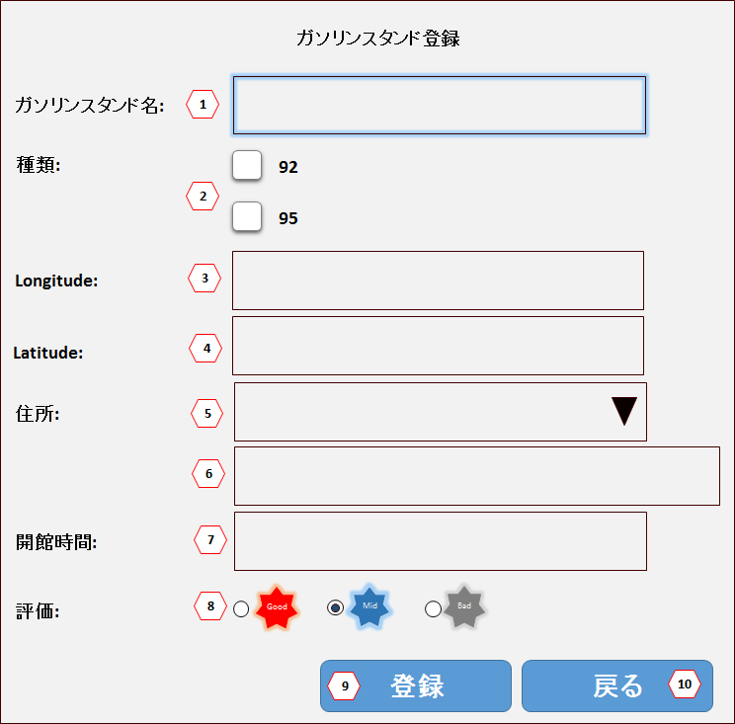
№ | 項目名 |  |  | コントロール種別 |  | 桁数 | タブ順 | 入力可否 |  |  | 備考 |  |  | PT確認項目
 |  |  |  |  |  |  |  | 初期 |  |  |  |  |  | NO | 実施者 |  | 実施日 |  | １ | 2 | 3
1 | ガソリンスタンド名 (Tên trạm xăng) |  |  | テキストボックス |  | 100 | 1 | －
2 | 種類 (loại) |  |  | ラジオボタン |  | － | 2 | －
3 | Longitude |  |  | テキストボックス |  | － | 3 | － |  |  | Float
4 | Latitude |  |  | テキストボックス |  | － | 4 | － |  |  | Float
5 | 地区 (Quận) |  |  | コンボボックス |  | － | 5 | －
6 | 住所 (Địa chỉ) |  |  | テキストボックス |  | 200 | 6 | －
7 | 開館時間 (Giờ mở cửa) |  |  | テキストボックス |  | 50 | 7 | － |  |  | yyyy年MM月dd日
8 | 評価 (Đánh giá) |  |  | ラジオボタン |  | － | 8 | －
9 | 登録 (Thêm mới) |  |  | ボタン |  | － | 9 | －
10 | 戻る (Quay lại) |  |  | ボタン |  | － | 10 | －
11
12
13
14
15
16
17
18
19
20
21
22

